参考样式
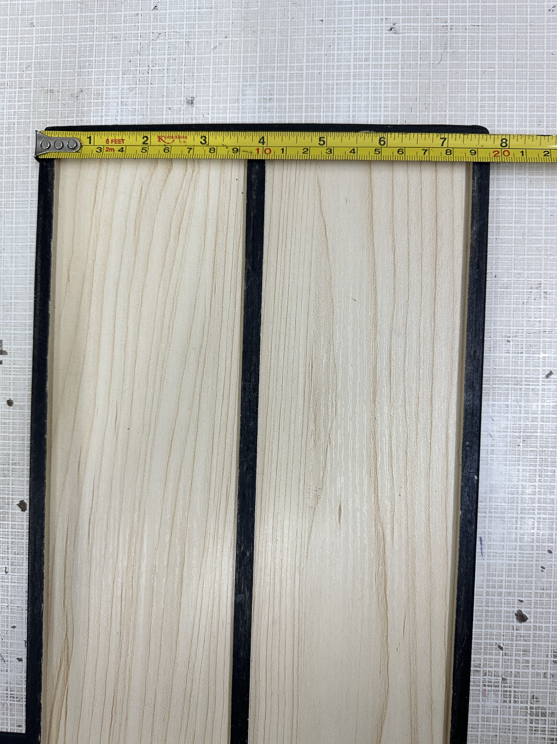
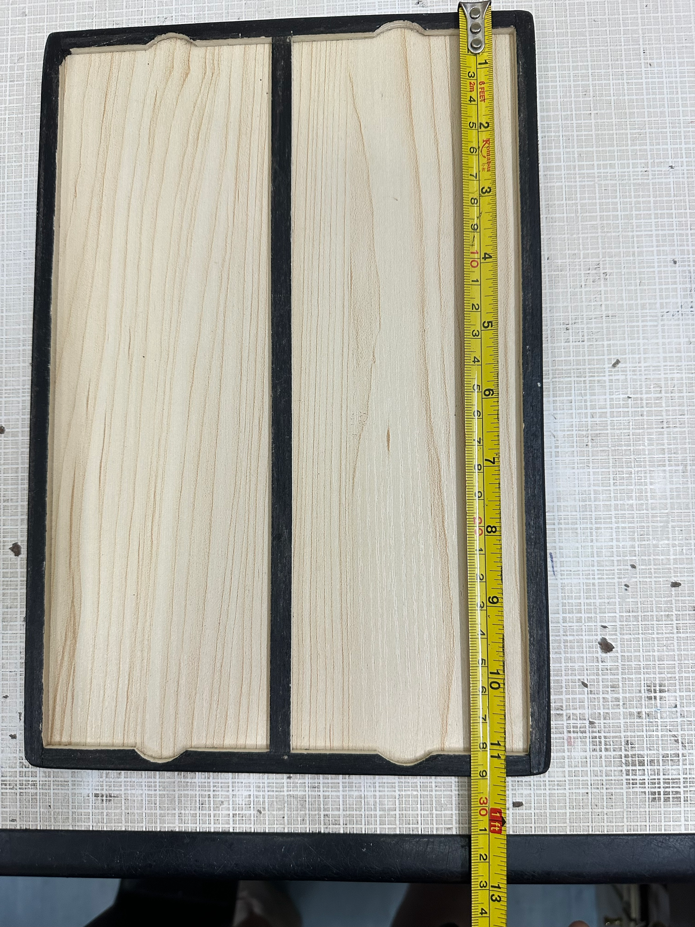
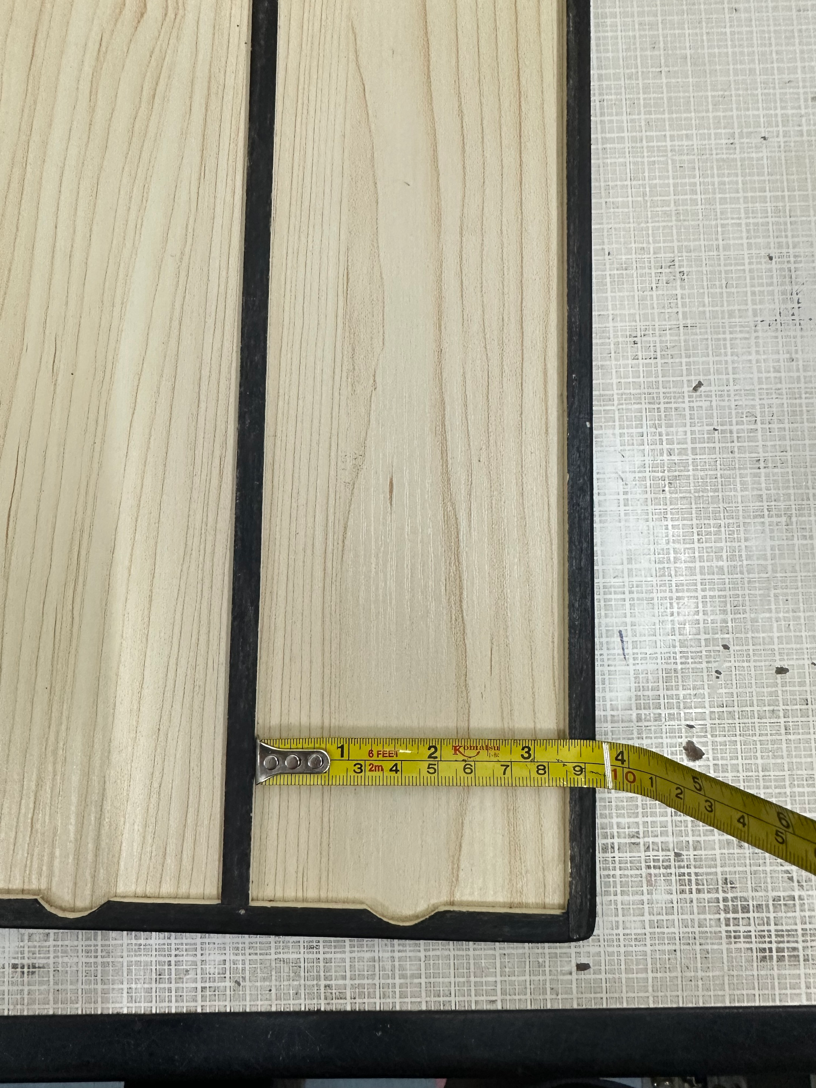
中山大学附属第一医院病理科玻片放置板采购项目参考样式
序号 | 产品名称 | 规格/型号 | 参考样式
1 | 玻片放置板 | 29*19.5CM，木质板

